2021_04_data
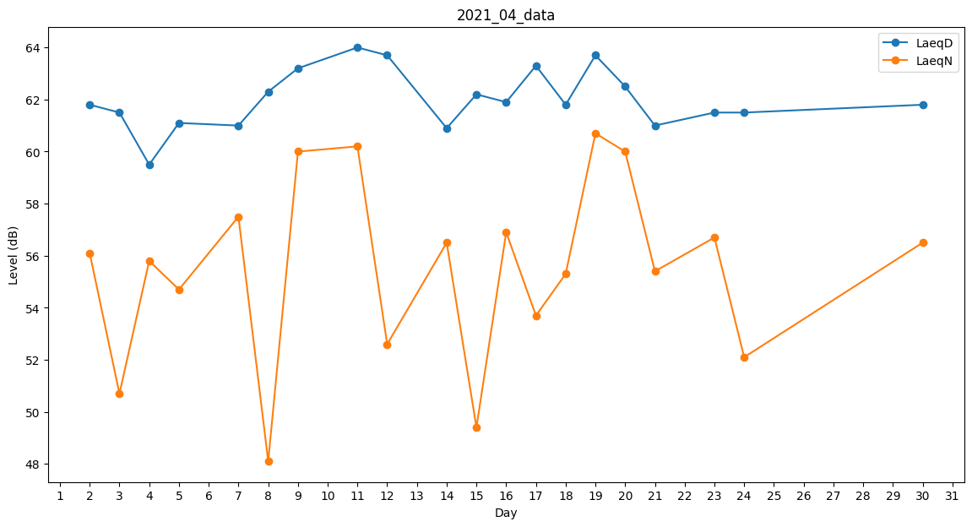
Day | LaeqD | LaeqN
1 | 63.3 | 0
2 | 61.8 | 56.1
3 | 61.5 | 50.7
4 | 59.5 | 55.8
5 | 61.1 | 54.7
6 | 60.7 | 0
7 | 61 | 57.5
8 | 62.3 | 48.1
9 | 63.2 | 60
10 | 62.2 | 0
11 | 64 | 60.2
12 | 63.7 | 52.6
13 | 59.9 | 0
14 | 60.9 | 56.5
15 | 62.2 | 49.4
16 | 61.9 | 56.9
17 | 63.3 | 53.7
18 | 61.8 | 55.3
19 | 63.7 | 60.7
20 | 62.5 | 60
21 | 61 | 55.4
22 | 62.4 | 0
23 | 61.5 | 56.7
24 | 61.5 | 52.1
25 | 61.9 | 0
26 | 0 | 0
27 | 0 | 0
28 | 0 | 0
29 | 0 | 41.7
30 | 61.8 | 56.5

